Sheet1
 | REKAP HASIL PENILAIAN KINERJA GURU KELAS/MATA PELAJARAN
NO | K O M P E T E N S I | NILAI *) | Guru X dengan pangkat penata muda IIIa TMT tgl 1 April 2007, mengusulkan ke penata muda Tk I IIIb
A. Pedagogik
1 | Menguasai karakteristik peserta didik | 3
2 | Menguasai teori belajar dan prinsip-prinsip pembelajaran yang mendidik | 3
3 | Pengembangan kurikulum | 3
4 | Kegiatan pembelajaran yang mendidik | 4
5 | Pengembangan potensi peserta didik | 4
6 | Komunikasi dengan peserta didik | 4
7 | Penilaian dan evaluasi | 3
B. Kepribadian
8 | Bertindak sesuai dengan norma agama, hukum, sosial dan kebudayaan nasional | 2
9 | Menunjukkan pribadi yang dewasa dan teladan | 3
10 | Etos kerja, tanggung jawab yang tinggi, rasa bangga menjadi guru | 4
C. Sosial
11 | Bersikap inklusif, bertindak obyektif, serta tidak diskriminatif | 4
12 | Komunikasi dengan sesama guru, tenaga kependidikan, orang tua, peserta didik, dan masyarakat | 3
D. Profesional
13 | Penguasaan materi, struktur, konsep dan pola pikir keilmuan yang mendukung mata pelajaran yang diampu | 4
14 | Mengembangkan keprofesionalan melalui tindakan yang reflektif | 4
Jumlah (Hasil penilaian kinerja guru) |  | 48

Nilai PK GURU Kelas/Mata Pelajaran

Konversi nilai PK GURU ke dalam skala 0 – 100 sesuai Permenneg PAN & RM No. 16 Tahun 2009 dengan rumus
 |  |  |  | 48
 |  |  |  | 56
 |  |  |  | 85.71
 | Nilai PKG (100) = (48 / 56) x 100 = 85,71 (Baik)
Berdasarkan hasil konversi ke dalam skala nilai sesuai dengan peraturan tersebut, selanjutnya ditetapkan sebutan dan persentase angka kreditnya

Perolehan angka kredit (untuk pembelajaran) yang dihitung berdasarkan rumus berikut ini.

Angka Kredit satu tahun = (AKK – AKPKB – AKP) x (JM/JWM) x NPK
4

Konversi Nilai Kinerja Hasil PKG ke persentase Angka Kredit
Nilai Hasil PKG | Sebutan | Persentase Angka kredit
91 – 100 | Amat baik | 125%
76 – 90 | Baik | 100%
61 – 75 | Cukup | 75%
51 – 60 | Sedang | 50%
≤ 50 | Kurang | 25%
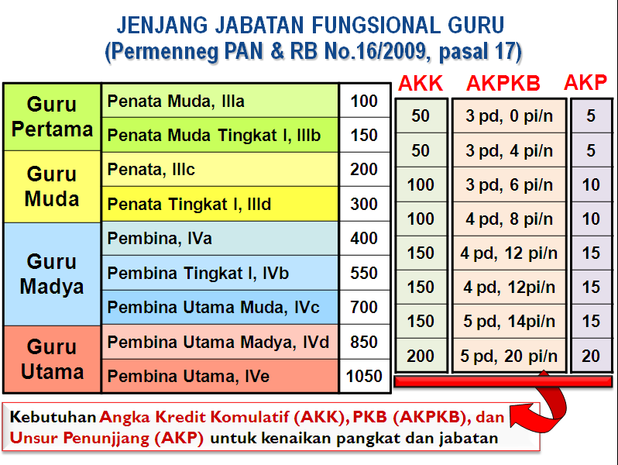

Nilai Angka Kredit 1 tahun = (AKK – AKPKB – AKP) x (JM/JWM) x NPK |  | (50-3-5) x 24/24 x 100%
 | 4 | 4
 |  | 10.5 | 9.5
 |  | = 9,5

